開発環境
開発環境構築

適当なフォルダを作成
その下にpom.xmlを作成
↓中身
<?xml version="1.0" encoding="UTF-8"?>
<project xmlns="http://maven.apache.org/POM/4.0.0"
xmlns:xsi="http://www.w3.org/2001/XMLSchema-instance"
xsi:schemaLocation="http://maven.apache.org/POM/4.0.0 http://maven.apache.org/xsd/maven-4.0.0.xsd">
<modelVersion>4.0.0</modelVersion>
<groupId>SeleniumWASSg</groupId>
<artifactId>SeleniumWASS</artifactId>
<version>1.0</version>
<dependencies>
<dependency>
<groupId>org.seleniumhq.selenium</groupId>
<artifactId>selenium-server</artifactId>
<version>3.12.0</version>
</dependency>
</dependencies>
</project>

コマンドラインで「mvn eclipse:eclipse」
（mavenがなければ事前に入れておく）
eclipseでimport⇒すでにあるプロジェクト⇒上記フォルダ指定

IEのインターネットオプションで、セキュリティタブ
インターネット、ローカルインターネット。。。4つすべての設定で、「保護モードを有効にする」を合わせる
（すべてつけるorすべて外す）
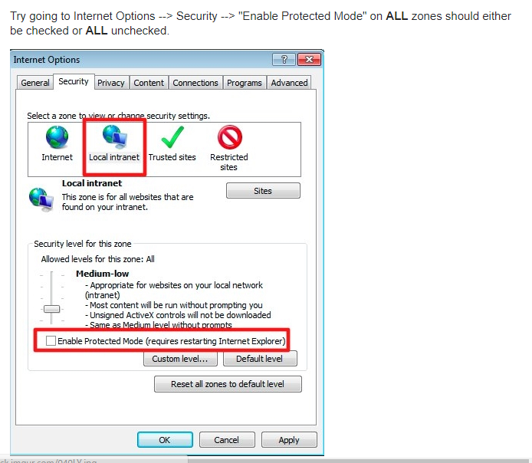

IEのWeb driverを入手
 | http://selenium-release.storage.googleapis.com/index.html
 | 最新版(2018/05時点では 3.12)

PCのプロパティで、以下設定
 | 変数 | webdriver.ie.driver
 | 値 | WebDriverの格納場所

